信用交易
融资融券市场交易数据统计(2024-01-05)

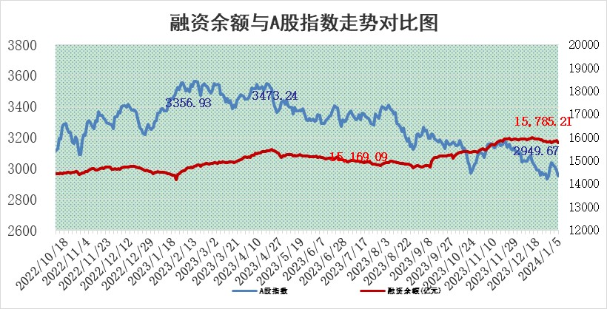
标的证券 | 融资融券余额（亿元） | 融资余额（亿元） | 融券余额（亿元） | 融资买入额（亿元） | 融资融券规模变化（亿元） | 融资余额增幅(‰) | 融券余额增幅(%)
统计数据 | 16,490.01 | 15,785.21 | 692.14 | 490.24 | -91.21 | -5.29 | -1.02

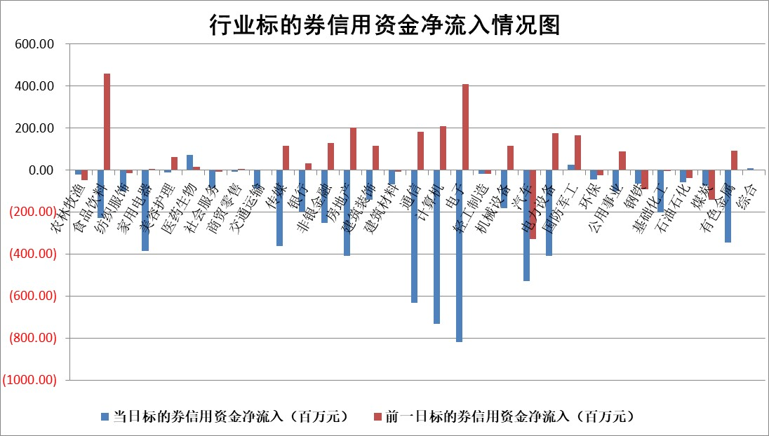

 |  |  |  |  |  |  |  | 2

标的基金代码 | 标的基金简称 | 融资余额/市值(%) | 融资余额增幅(%) | 融资买入额/成交金额(%) | （融资余额净增额-融券余额净增额）/市值(‱) | 融券余额降幅(%) | ABS[（融资余额净增额-融券余额净增额）/市值净增额-1](%)
159902 | 华夏中小板ETF | 0.00 | 0.00 | 0.00 | 0.00 | 0.00 | 100.00
159915 | 易方达创业板ETF | 4.68 | 3.39 | 50365.36 | 16.39 | 9.60 | 110.89
159919 | 嘉实沪深300ETF | 2.93 | -1.18 | 7.25 | -3.59 | -3.34 | 93.09
159920 | 华夏恒生ETF | 63.93 | -0.08 | 7.75 | -4.87 | 0.41 | 88.07
159922 | 嘉实中证500ETF | 0.83 | -3.21 | 41.55 | -4.94 | -0.96 | 96.01
159925 | 南方沪深300ETF | 1.88 | -0.18 | 0.56 | -0.35 | 0.00 | 99.36
159928 | 消费ETF | 1.20 | -0.50 | 4.94 | -0.60 | 0.00 | 99.03
159934 | 易方达黄金ETF | 234.17 | -0.26 | 7.07 | -60.78 | 0.00 | 315.59
159939 | 全指信息技术ETF | 1.01 | -0.93 | 86.89 | -0.88 | 1.21 | 99.28
159940 | 全指金融地产ETF | 0.13 | -10.74 | 0.00 | -1.51 | 0.00 | 106.49
159995 | 半导体芯片ETF | 3.24 | 0.06 | 135.94 | 0.47 | 1.71 | 100.34
159997 | 天弘中证电子ETF | 1.97 | 0.39 | 1.61 | 2.08 | 1.05 | 101.96
159998 | 天弘中证计算机主题ETF | 0.80 | 1.15 | 0.11 | 1.13 | 0.99 | 100.59
510050 | 华夏上证50ETF | 7.69 | -2.16 | 158.82 | -17.10 | -1.24 | 81.83
510180 | 华安上证180ETF | 0.55 | 0.19 | 1.33 | 0.07 | -16.38 | 100.15
510880 | 华泰柏瑞红利ETF | 0.41 | -0.33 | 4.58 | -0.56 | -9.44 | 100.21
510900 | 易方达恒生H股ETF | 79.25 | -0.93 | 45.89 | -74.05 | 0.00 | 5.08
511010 | 5年期国债ETF | 12.53 | -20.53 | 0.24 | -323.66 | 0.00 | 420.36
511380 | 可转债及可交换债券ETF | 8.28 | -20.60 | 25.39 | -214.86 | 0.26 | 394.76
512000 | 全指证券ETF | 8.84 | -0.95 | 14.05 | -8.17 | 0.75 | 91.51
512010 | 沪深300医药卫生ETF | 6.22 | 1.09 | 118.32 | 7.84 | 5.43 | 107.42
512070 | 沪深300非银ETF | 2.43 | 0.31 | 110.74 | 0.17 | -13.75 | 99.82
512400 | 南方中证申万有色金属ETF | 2.52 | -2.09 | 0.59 | -11.95 | -35.57 | 84.91
512580 | 广发中证环保产业ETF | 1.59 | -0.57 | 0.75 | -0.88 | 1.18 | 99.26
512660 | 国泰中证军工ETF | 3.72 | 3.74 | 21.32 | 13.02 | -1.57 | 105.88
512800 | 华宝中证银行ETF | 14.81 | -1.55 | 2.22 | -37.53 | -83.91 | 147.22
512980 | 广发中证传媒ETF | 1.19 | 3.51 | 106.03 | 2.18 | -15.85 | 100.79
515030 | 华夏中证新能源汽车ETF | 2.72 | -0.18 | 19.32 | -0.79 | -1.96 | 98.57
515050 | 华夏中证5G通信主题ETF | 1.35 | 1.28 | 13.37 | 1.82 | 4.14 | 101.15
515070 | 华夏中证人工智能ETF | 3.59 | 8.17 | 1.77 | 27.44 | 2.00 | 126.24
标的股票比较指标 |  | 融资余额/流通A股市值(%) | 融资余额增幅(%) | 融资买入额/成交金额(%) | （融资余额净增额-融券余额净增额）/流通A股市值(‱) | 融券余额降幅(%) | ABS[（融资余额净增额-融券余额净增额）/流通A股市值净增额-1](%)
前十名标的个股 |  | 阳光城 | 惠泰医疗 | 东风股份 | 东方锆业 | 昀冢科技 | 超捷股份
 |  | 搜于特 | 宝丽迪 | 三达膜 | 华安鑫创 | 英诺激光 | 迈信林
 |  | 紫鑫药业 | 东方锆业 | 中国铁物 | 英诺特 | 安记食品 | 华达科技
 |  | 嘉凯城 | 粤水电 | 银龙股份 | 浙江众成 | 杭华股份 | 厦钨新能
 |  | 宋都股份 | 威腾电气 | 厦钨新能 | 银龙股份 | 文峰股份 | 可靠股份
 |  | 美好置业 | 禾迈股份 | 永信至诚 | 西王食品 | 蒙泰高新 | 天奥电子
 |  | 中天金融 | 江铃汽车 | 龙元建设 | 东风股份 | 银河微电 | 石化机械
 |  | 庞大集团 | 迪哲医药 | 德马科技 | 江苏吴中 | 西王食品 | 华安鑫创
 |  | 泽达易盛 | 群兴玩具 | 天奥电子 | 宝丽迪 | 川润股份 | 中材国际
 |  | 蓝光发展 | 东风股份 | 中国能建 | 荣昌生物 | 天和防务 | 北路智控
后十名标的个股 |  | 步步高 | 迪威尔 | 中钨高新 | 龙头股份 | 美联新材 | 东风股份
 |  | 鸿达兴业 | 兴瑞科技 | 普源精电 | 凡拓数创 | 中金辐照 | 中自科技
 |  | 天沃科技 | 龙头股份 | 步步高 | 奥雅股份 | 阳光照明 | 五洲新春
 |  | 金圆股份 | 凯因科技 | 鸿达兴业 | 信雅达 | 智明达 | 侨源股份
 |  | 哈工智能 | 凡拓数创 | 天沃科技 | 南京熊猫 | 蓝帆医疗 | 宁波方正
 |  | 正邦科技 | 兆新股份 | 金圆股份 | 金迪克 | 激智科技 | 天能股份
 |  | 华铁股份 | 智立方 | 哈工智能 | 金地集团 | 泰达股份 | 云南铜业 | ;
 |  | 中国中期 | 深科达 | 正邦科技 | 创识科技 | 海正生材 | 路德环境
 |  | 慧辰股份 | 信雅达 | 华铁股份 | 深科达 | 倍杰特 | 龙元建设
 |  | 新华联 | 迈得医疗 | 中国中期 | 凯龙股份 | 海源复材 | 晶华微
说明：1.以上普通交易数据和信用交易数据皆以交易日收盘后数据为基准；2.上述标的证券总数据只计算标的证券市场总数据，不包括从标的证券中调出去标的证券数据，所以与交易所公布的总值略有不同； 3.上述行业采用申万一级行业分类；4.以上标的基金和标的个股中比较的6个指标值中：前5个（从左至右）为正向指标，值越大排名越靠前；第6个为逆向指标，值越小，排名越靠前；5.第6个指标中ABS[]表示求绝对值，其主要用于考量信用资金相对净流入对股价相对净变化的贡献程度；6.数据来源：wind，交易所。

 | 证券代码 | 新增融资余额 | 融资买入额 | 融资买入增幅前10
远大智能 | 002689 | 28175353 | 42268582 | 199%
亚太股份 | 002284 | 21555247 | 34242865 | 82%
赛诺医疗 | 688108 | 72122899 | 101076547 | 78%
湖南发展 | 000722 | 66023557 | 137112987 | 75%
柘中股份 | 002346 | 14584119 | 36845980 | 58%
国城矿业 | 000688 | 24683149 | 48240585 | 54%
兆新股份 | 002256 | 1985058 | 4066269 | 52%
凯美特气 | 002549 | 33806472 | 61340055 | 52%
华昌达 | 300278 | 13474542 | 19303225 | 48%
新华联 | 000620 | 27311937 | 39201759 | 43%

 | 证券代码 | 新增融资余额 | 融资买入额 | 融资买入增幅前10
兔宝宝 | 002043 | 73310337 | 89923983 | 334%
捷昌驱动 | 603583 | 26026415 | 31686727 | 262%
湘财股份 | 600095 | 94196837 | 132280449 | 252%
中谷物流 | 603565 | 49103883 | 60098371 | 234%
中青宝 | 300052 | 24215352 | 31377809 | 98%
顾家家居 | 603816 | 138518545 | 188424210 | 78%
喜临门 | 603008 | 31503289 | 48351944 | 77%
财信发展 | 000838 | 10831830 | 17666790 | 74%
苏州银行 | 002966 | 10578096 | 19143736 | 72%
金诚信 | 603979 | 23858538 | 36098133 | 60%

